業務フロー凡例
システム名 |  |  | システム種別 |  | 基本設計書 |  | 作成者 | 作成日 | 更新者 | 更新日 | 版数
POSサーバー |  |  | POSサーバー |  |  |  | TuyenNH | 2023-06-07 | TuyenNH | 2024-06-05 | 0.1

機能カテゴリ |  | 83_メッセージマスタ設定 |  | 項目 |  | 概要設計書 | 業務フロー凡例

 | ●1_レジ内

●●
画面表示
●●
モーダル表示

●●
処理機能
本来なら、処理内で分岐もあるとは思いますが、今回は、分岐処理についても、一括で処理機能と定義しています。
●●
音声ファイル

 | ●1_レジ周辺機器

セカンドディスプレイ
●●
セカンドディスプレイ画面表示
スキャナー
●●
スキャナー

スキャナー
自動釣銭機
●●
自動釣銭機
プリンター
●●

磁気カードリーダー
磁気カードリーダー
エフケイシステム 両面双方向読み取り MJR-100

 | ●外部連携

●●
API連携
本来ならDBですが、DBの意味で使用しています。
●●
他の機能への連携

●●
端末内DB
設定関連などのDB
最新
ボタン名

最新
分岐・判定

●●
他の機能への連携

機能概要
システム名 |  |  | システム種別 |  | 基本設計書 |  | 作成者 | 作成日 | 更新者 | 更新日 | 版数
POSサーバー |  |  | POSサーバー |  |  |  | TuyenNH | 2024-06-05 | TuyenNH | 2024-06-05 | 0.1

機能カテゴリ |  | 83_メッセージマスタ設定 |  | 項目 |  | 概要設計書 | 機能概要

X1_メニュー機能
 | 83_メッセージマスタ設定
 |  |  |  |  |  |  |  |  |  |  |  | 1
 |  |  |  |  |  |  |  |  |  |  |  | 2
 |  |  |  |  |  |  |  |  |  |  |  | 3
 |  |  |  |  |  |  |  |  |  |  |  | 4
 |  |  |  |  |  |  |  |  |  |  |  | 5
83_メッセージマスタ設定
 |  |  |  |  |  |  |  |  |  |  |  | 6
 |  |  |  |  |  |  |  |  |  |  |  | 7
 |  |  |  |  |  |  |  |  |  |  |  | 8
 |  |  |  |  |  |  |  |  |  |  |  | 9
 | FC8301_メッセージマスタ設定機能 |  |  |  |  |  |  |  |  |  |  | 10
 |  |  |  |  |  |  |  |  |  |  |  | 11
SC8301
メッセージマスタ一覧画面
 |  |  |  |  |  |  |  |  |  |  |  | 12
 |  |  |  |  |  |  |  |  |  |  |  | 13
 |  |  |  |  |  |  |  |  |  |  |  | 14
 |  |  |  |  |  |  |  |  |  |  |  | 15
 |  |  |  |  |  |  |  |  |  |  |  | 16
店舗情報をタッチすると共通機能を実行する。
各ユーザーのstoreIdに基づいて、各店舗に該当する店舗一覧を取得する。
storeId = 09999の場合、全ての店舗一覧を取得する。
 |  |  |  |  |  |  |  |  |  |  |  | 17
画面初期化
店舗情報（ヘッダー）
 |  |  |  |  |  |  |  |  |  |  |  | 18
 |  |  |  |  |  |  |  |  |  |  |  | 19
 |  |  |  |  |  |  |  |  |  |  |  | 20
 |  |  |  |  |  |  |  |  |  |  |  | 21
 |  |  |  |  |  |  |  |  |  |  |  | 22
店舗一覧表示モダール
1つ又は複数の店舗選択可能。
観客が選択した店舗を保存する。メッセージマスタリスト画面に戻ると、観客が選択した店舗を表示する。SCX0101_メインメニュー画面に戻ると、顧客が選択した店舗をクリアする。
 |  |  |  |  |  |  |  |  |  |  |  | 23
MD0101
店舗一覧モダール
 |  |  |  |  |  |  |  |  |  |  |  | 24
 |  |  |  |  |  |  |  |  |  |  |  | 25
 |  |  |  |  |  |  |  |  |  |  |  | 26
 |  |  |  |  |  |  |  |  |  |  |  | 27
 |  |  |  |  |  |  |  |  |  |  |  | 28
 |  |  |  |  |  |  |  |  |  |  |  | 29
・決定ボタン：MD0101_店舗一覧モダールでユーザーが選択したstoreIdを使用して店舗連携情報確認機能を実行する。
・取消ボタン：モーダルを閉じて、SCX101_メインメニュー画面に戻る。
 |  |  |  |  |  |  |  |  |  |  |  | 30
決定
取消
 |  |  |  |  |  |  |  |  |  |  |  | 31
 |  |  |  |  |  |  |  |  |  |  |  | 32
 |  |  |  |  |  |  |  |  |  |  |  | 33
 |  |  |  |  |  |  |  |  |  |  |  | 34
▪マスタデータを取得する。
・「メッセージ種別」項目のプルダウンのメッセージ種別一覧を取得する。 ([メッセージ種別]シートをご参照ください。)
 |  |  |  |  |  |  |  |  |  |  |  | 35
 |  |  |  |  |  |  |  |  |  |  |  | 36
KN8301
共通データ取得機能
AP8301
Get list master type
 |  |  |  |  |  |  |  |  |  |  |  | 37
 |  |  |  |  |  |  |  |  |  |  |  | 38
 |  |  |  |  |  |  |  |  |  |  |  | 39
初期表示:
・種類: レシートのオプションを選択する。
・ メッセージコード：
・入力テキスト形式。表示：ブランク
・検索タイププルダウンには以下の3 つのオプションがある。
+ を含む: 入力された文字を含む値を検索する（デフォルトで選択される）
+ から始まる: 入力された文字から始まる値を検索する。
+ で終わる: 入力された文字で終わる値を検索する。
・ メッセージ種別: プルダウン形式。表示：ブランク (値が選択されていない)
・ メッセージ:
・入力テキスト形式。表示：ブランク
・検索タイププルダウンには以下の3 つのオプションがある。
+ を含む: 入力された文字を含む値を検索する（デフォルトで選択される）
+ から始まる: 入力された文字から始まる値を検索する。
+ で終わる: 入力された文字で終わる値を検索する。
・各ボタンの状態:
・「検索」、「新規」：有効
・「削除」、「編集」、「コピー」、「確定」：テーブルにデータが無い場合、無効にする。
・検索アクションを実行しないので、メッセージマスタ表示リストエリアにはデータを表示せず、ヘッダー情報のみを表示する。
画面のイベント、ロジック：
・種類は以下の2種類で検索可能。レシート、ラインディスプレイ
・ メッセージコード:
・最大15文字入力可能
・検索タイププルダウン:
+ を含む: 入力された文字を含む値を検索する
+ から始まる: 入力された文字から始まる値を検索する。
+ で終わる: 入力された文字で終わる値を検索する
・メッセージ種別のプルダウン: メッセージ種別がレシートの値を表示する。([メッセージ種別]シートをご参照ください。)
・ メッセージ:
・入力文字無制限
・検索タイププルダウン: 「メッセージコード」項目と同様
・ 検索後にデータがない場合、エラーモダールを表示する。メッセージ：「データが見つかりませんでした。」
・メッセージコードの入力文字数が4文字を超えた場合、エラーモダールを表示する。メッセージ：「メッセージコードの長さは4桁以下にしてください。」
・検索後にデータがある場合、画面に以下の情報フィールドを表示する。
・店舗: 店舗コードと店舗名称を「{店舗コード}:{店舗名称}」の形式で表示する。
・メッセージコード: メッセージコードを表示する。
・メッセージ:
+メッセージ種別をリンクで表示する。タッチすると、下にメッセージを表示する。再度タッチすると、「メッセージ」を非表示する。
+メッセージが長すぎる場合、見切れて「...」が追加される。
+複数のメッセージがある場合、各メッセージを1行で表示する。
・適用日: 「yyyy/mm/dd」形式で表示する (2024/15/05)
・レコードが選択されていないが、削除、 編集、コピーのアクションを実行した場合、エラーモダールを表示する。メッセージ: 明細行が選択されていません。
・画面にはページングがない。複数のデータがある場合、スクロールを表示する。
・「削除」ボタンをタッチすると、KN8303_メッセージマスタ削除機能を実行する。 (83.01)
・ 「編集」ボタンをタッチすると、MD8303_メッセージマスタ編集モダールを開く(83.02)
・ 「新規」をタッチすると、MD8302_メッセージマスタ新規モダールを開く(83.03)
・「コピー」ボタンをタッチすると、MD8301_メッセージマスタコピーモダールを開く(83.04)
・「確定」ボタンをタッチすると、KN8305_メッセージマスタ情報保存機能を実行する(83.05)
 |  |  |  |  |  |  |  |  |  |  |  | 40
 |  |  |  |  |  |  |  |  |  |  |  | 41
 |  |  |  |  |  |  |  |  |  |  |  | 42
83
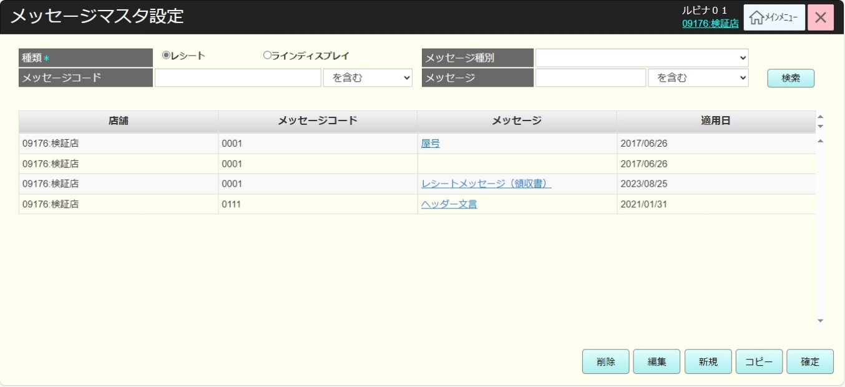
 |  |  |  |  |  |  |  |  |  |  |  | 43
 |  |  |  |  |  |  |  |  |  |  |  | 44
SC8301
メッセージマスタ一覧画面
 |  |  |  |  |  |  |  |  |  |  |  | 45
 |  |  |  |  |  |  |  |  |  |  |  | 46
 |  |  |  |  |  |  |  |  |  |  |  | 47
 |  |  |  |  |  |  |  |  |  |  |  | 48
 |  |  |  |  |  |  |  |  |  |  |  | 49
 |  |  |  |  |  |  |  |  |  |  |  | 50
 |  |  |  |  |  |  |  |  |  |  |  | 1
検索
削除
編集
新規
コピー
確定
 |  |  |  |  |  |  |  |  |  |  |  | 2
 |  |  |  |  |  |  |  |  |  |  |  | 3
 |  |  |  |  |  |  |  |  |  |  |  | 4
 |  |  |  |  |  |  |  |  |  |  |  | 5
 |  |  |  |  |  |  |  |  |  |  |  | 6
83.01
83.02
83.03
83.04
83.05
 |  |  |  |  |  |  |  |  |  |  |  | 7
 |  |  |  |  |  |  |  |  |  |  |  | 8
 |  |  |  |  |  |  |  |  |  |  |  | 9
 |  |  |  |  |  |  |  |  |  |  |  | 10
 |  |  |  |  |  |  |  |  |  |  |  | 11
 |  |  |  |  |  |  |  |  |  |  |  | 12
 |  |  |  |  |  |  |  |  |  |  |  | 13
83
 |  |  |  |  |  |  |  |  |  |  |  | 14
 |  |  |  |  |  |  |  |  |  |  |  | 15
 |  |  |  |  |  |  |  |  |  |  |  | 16
KN8302
メッセージマスタリスト取得機能
AP8302
メッセージマスタリスト取得
 |  |  |  |  |  |  |  |  |  |  |  | 17
 |  |  |  |  |  |  |  |  |  |  |  | 18
 |  |  |  |  |  |  |  |  |  |  |  | 19
 |  |  |  |  |  |  |  |  |  |  |  | 20
 |  |  |  |  |  |  |  |  |  |  |  | 21
 |  |  |  |  |  |  |  |  |  |  |  | 22
 |  |  |  |  |  |  |  |  |  |  |  | 23
データなし
 |  |  |  |  |  |  |  |  |  |  |  | 24
データあり
 |  |  |  |  |  |  |  |  |  |  |  | 25
 |  |  |  |  |  |  |  |  |  |  |  | 26
 |  |  |  |  |  |  |  |  |  |  |  | 27
MD_ERROR
データが見つかりませんでした
 |  |  |  |  |  |  |  |  |  |  |  | 28 |  | 検索後にデータがある
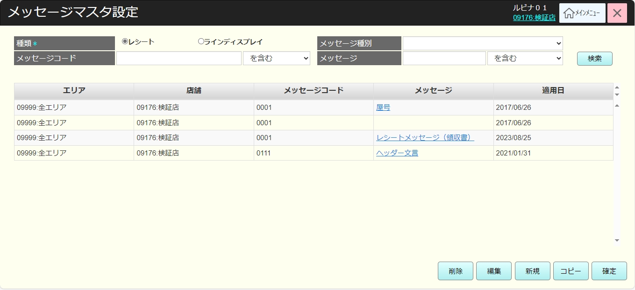
 |  |  |  |  |  |  |  |  |  |  |  | 29
 |  |  |  |  |  |  |  |  |  |  |  | 30
 |  |  |  |  |  |  |  |  |  |  |  | 31
はい
 |  |  |  |  |  |  |  |  |  |  |  | 32
 |  |  |  |  |  |  |  |  |  |  |  | 33
 |  |  |  |  |  |  |  |  |  |  |  | 34
 |  |  |  |  |  |  |  |  |  |  |  | 35
 |  |  |  |  |  |  |  |  |  |  |  | 36
83
 |  |  |  |  |  |  |  |  |  |  |  | 37
 |  |  |  |  |  |  |  |  |  |  |  | 38
 |  |  |  |  |  |  |  |  |  |  |  | 39
 |  |  |  |  |  |  |  |  |  |  |  | 40
 |  |  |  |  |  |  |  |  |  |  |  | 41
 |  |  |  |  |  |  |  |  |  |  |  | 42
 |  |  |  |  |  |  |  |  |  |  |  | 43
 |  |  |  |  |  |  |  |  |  |  |  | 44 |  | メッセージビュー
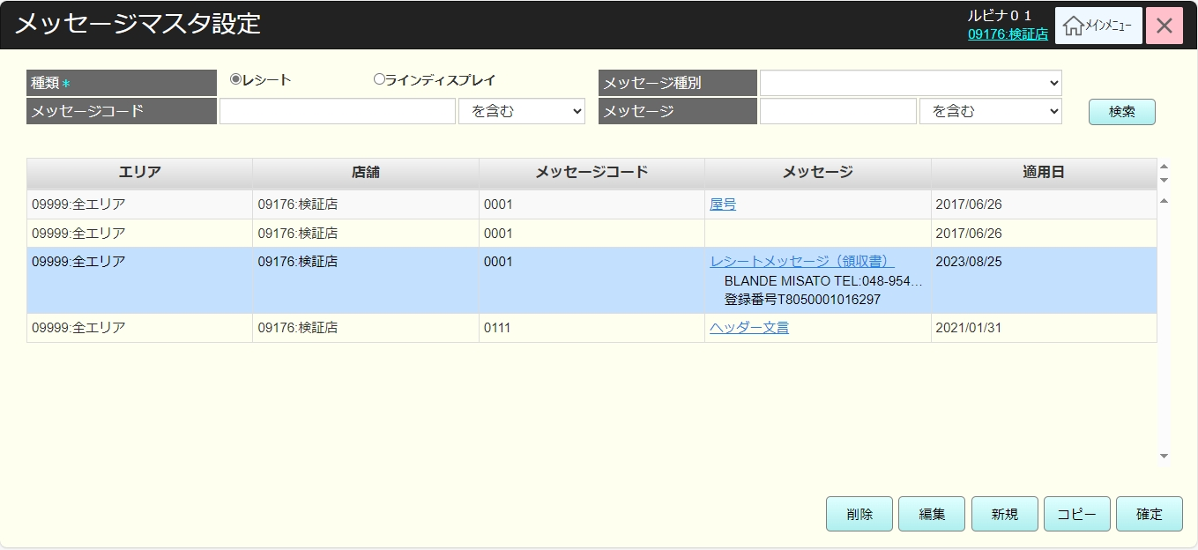
 |  |  |  |  |  |  |  |  |  |  |  | 45
 |  |  |  |  |  |  |  |  |  |  |  | 46
 |  |  |  |  |  |  |  |  |  |  |  | 47
 |  |  |  |  |  |  |  |  |  |  |  | 48
 |  |  |  |  |  |  |  |  |  |  |  | 49
 |  |  |  |  |  |  |  |  |  |  |  | 50
 |  |  |  |  |  |  |  |  |  |  |  | 1
 |  |  |  |  |  |  |  |  |  |  |  | 2
 |  |  |  |  |  |  |  |  |  |  |  | 3
 |  |  |  |  |  |  |  |  |  |  |  | 4
 |  |  |  |  |  |  |  |  |  |  |  | 5
 |  |  |  |  |  |  |  |  |  |  |  | 6
 |  |  |  |  |  |  |  |  |  |  |  | 7
 |  |  |  |  |  |  |  |  |  |  |  | 8
 |  |  |  |  |  |  |  |  |  |  |  | 9
 |  |  |  |  |  |  |  |  |  |  |  | 10
 | メッセージマスタ削除機能 |  |  |  |  |  |  |  |  |  |  | 11
 |  |  |  |  |  |  |  |  |  |  |  | 12
83.01
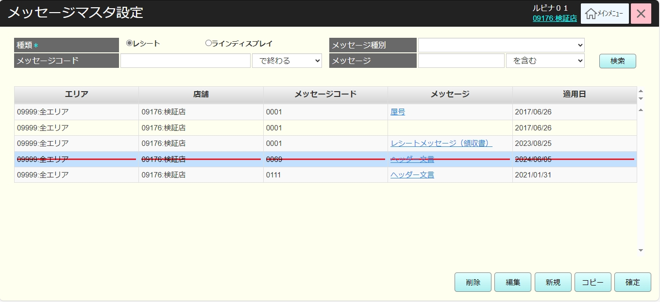
 |  |  |  |  |  |  |  |  |  |  |  | 13
メッセージマスタ削除機能：
・ メッセージが使用されているかを確認する。メッセージが使用されている場合、エラーモダールを表示する。メッセージ：「メッセージコードを使用しています。 削除できません。」
・メッセージを一時削除し、SC8301_メッセージマスタリスト画面で一時削除されたレコードを赤い取り消し線で表示する。
 |  |  |  |  |  |  |  |  |  |  |  | 14
 |  |  |  |  |  |  |  |  |  |  |  | 15
KN8303
メッセージマスタ削除機能
AP8303
メッセージが使用されているかを確認
 |  |  |  |  |  |  |  |  |  |  |  | 16
 |  |  |  |  |  |  |  |  |  |  |  | 17
 |  |  |  |  |  |  |  |  |  |  |  | 18
 |  |  |  |  |  |  |  |  |  |  |  | 19
 |  |  |  |  |  |  |  |  |  |  |  | 20
使用されている
 |  |  |  |  |  |  |  |  |  |  |  | 21
使用されていない
 |  |  |  |  |  |  |  |  |  |  |  | 22
 |  |  |  |  |  |  |  |  |  |  |  | 23
 |  |  |  |  |  |  |  |  |  |  |  | 24
 |  |  |  |  |  |  |  |  |  |  |  | 25
MD_ERROR
メッセージが使用されている
 |  |  |  |  |  |  |  |  |  |  |  | 26
 |  |  |  |  |  |  |  |  |  |  |  | 27
 |  |  |  |  |  |  |  |  |  |  |  | 28
 |  |  |  |  |  |  |  |  |  |  |  | 29
はい
 |  |  |  |  |  |  |  |  |  |  |  | 30
 |  |  |  |  |  |  |  |  |  |  |  | 31
 |  |  |  |  |  |  |  |  |  |  |  | 32
83
 |  |  |  |  |  |  |  |  |  |  |  | 33
 |  |  |  |  |  |  |  |  |  |  |  | 34
 |  |  |  |  |  |  |  |  |  |  |  | 35
 | メッセージマスタ編集機能 |  |  |  |  |  |  |  |  |  |  | 36
 |  |  |  |  |  |  |  |  |  |  |  | 37 | 編集画面
83.02
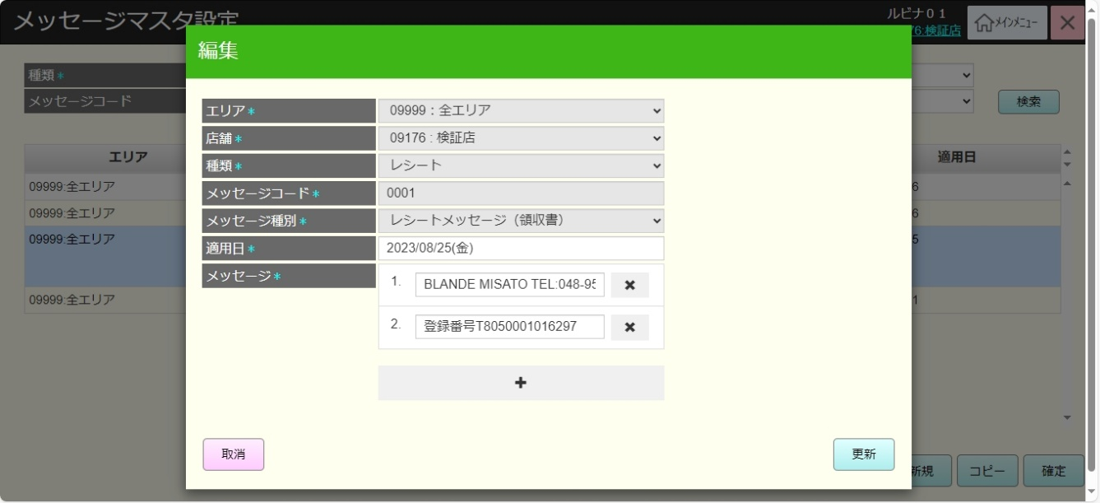
 |  |  |  |  |  |  |  |  |  |  |  | 38
メッセージマスタ編集機能：
・メッセージマスタ詳細情報を取得し、MD8303-メッセージマスタ編集モダールに表示する。
・以下の項目の情報を無効にして編集不可。店舗、種類、メッセージコード、メッセージ種別
・以下の項目の情報を有効にして編集可能。適用日、メッセージ/Message
・「更新」ボタンをタッチして、画面上の入力値のバリデーションチェックを行う。
・バリデーションチェックNGの場合、以下のようにメッセージを含むエラーモダールを表示する。
+入力された適用日が過去日付の場合、「過去日付の適用日は使用できません。」メッセージを表示する。
+ 入力されたメッセージが全角16文字又は半角32文字を超えた場合、「メッセージは全角16文字以下にしてください。 (半角文字のみの場合、32文字)」メッセージを表示する。
+「適用日」、「メッセージ」：入力必須。入力されていない場合、「{項目名}項目を入力してください"」メッセージを表示する。
・バリデーションチェックOKの場合、SC8301_メッセージマスタリスト画面に戻り、変更された内容を表示する。変更前と変更後の両方の内容を赤字で表示する。
・「取消」ボタンをタッチすると、SC8301_メッセージマスタリスト画面に戻り、変更された内容を実行しない。
 |  |  |  |  |  |  |  |  |  |  |  | 39
 |  |  |  |  |  |  |  |  |  |  |  | 40
KN8306
メッセージマスタ詳細取得機能
AP8305
メッセージマスタ詳細取得
 |  |  |  |  |  |  |  |  |  |  |  | 41
 |  |  |  |  |  |  |  |  |  |  |  | 42
 |  |  |  |  |  |  |  |  |  |  |  | 43
 |  |  |  |  |  |  |  |  |  |  |  | 44
 |  |  |  |  |  |  |  |  |  |  |  | 45
 |  |  |  |  |  |  |  |  |  |  |  | 46
MD8303
メッセージマスタ編集モダール
 |  |  |  |  |  |  |  |  |  |  |  | 47
 |  |  |  |  |  |  |  |  |  |  |  | 48
 |  |  |  |  |  |  |  |  |  |  |  | 49
 |  |  |  |  |  |  |  |  |  |  |  | 50
 |  |  |  |  |  |  |  |  |  |  |  | 1
 |  |  |  |  |  |  |  |  |  |  |  | 2
取消
更新
 |  |  |  |  |  |  |  |  |  |  |  | 3 | 一覧画面
 |  |  |  |  |  |  |  |  |  |  |  | 4 |  | .
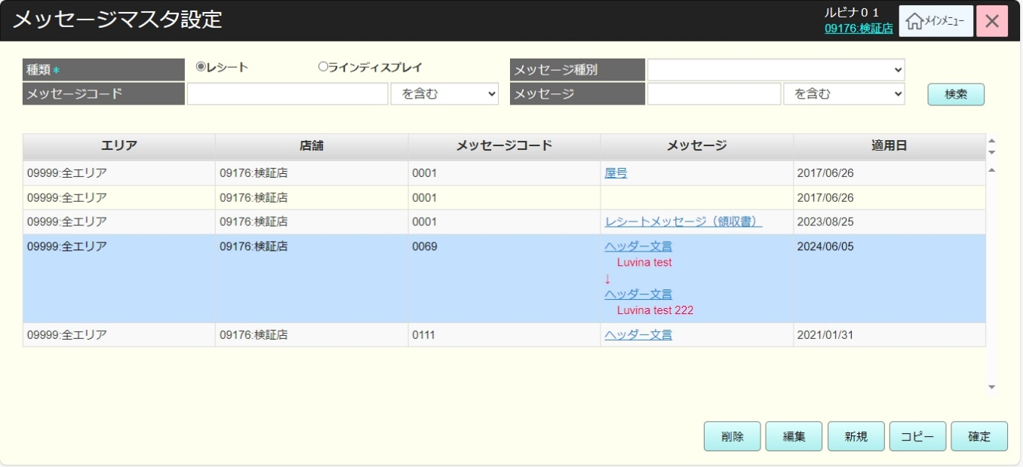
 |  |  |  |  |  |  |  |  |  |  |  | 5
 |  |  |  |  |  |  |  |  |  |  |  | 6
バリデーションチェックのエラーがない
バリデーションチェックのエラーがある
 |  |  |  |  |  |  |  |  |  |  |  | 7
 |  |  |  |  |  |  |  |  |  |  |  | 8
 |  |  |  |  |  |  |  |  |  |  |  | 9
 |  |  |  |  |  |  |  |  |  |  |  | 10
MD_ERROR
Message validate
 |  |  |  |  |  |  |  |  |  |  |  | 11
 |  |  |  |  |  |  |  |  |  |  |  | 12
 |  |  |  |  |  |  |  |  |  |  |  | 13
 |  |  |  |  |  |  |  |  |  |  |  | 14
はい
 |  |  |  |  |  |  |  |  |  |  |  | 15
 |  |  |  |  |  |  |  |  |  |  |  | 16
 |  |  |  |  |  |  |  |  |  |  |  | 17
 |  |  |  |  |  |  |  |  |  |  |  | 18
83
83.02
 |  |  |  |  |  |  |  |  |  |  |  | 19
 |  |  |  |  |  |  |  |  |  |  |  | 20
 | メッセージマスタ新規作成機能 |  |  |  |  |  |  |  |  |  |  | 21
 |  |  |  |  |  |  |  |  |  |  |  | 22
83.03
 |  |  |  |  |  |  |  |  |  |  |  | 23
 |  |  |  |  |  |  |  |  |  |  |  | 24
メッセージマスタ新規作成機能：
・以下の情報フィールドを含むMD8302_メッセージマスタ新規モダールを表示する。
・店舗:
+メニューで1つの店舗のみが選択されている場合、項目に選択された店舗を表示する。プルダウンのデータにも1つの店舗のみがある。
+メニューで複数の店舗が選択されている場合、項目にリストの最初の店舗を表示する。プルダウンのデータには選択された店舗を表示する。
・種類：
+メッセージは以下の種類で新規作成可能。レシート、ラインディスプレイ
+SC8301画面で種類をレシートとして検索した場合、MD8302では項目にレシートを無効状態で表示する。
+SC8301画面で種類をラインディスプレイとして検索した場合、 MD8302では項目にラインディスプレイを無効状態で表示する。
+ 初めてSC8301画面に遷移し、まだ検索していない場合、「新規」ボタンをタッチすると、項目を有効にして選択可能。
・メッセージコード: 最大数字の15文字入力可能（重複作成可能）
・メッセージ種別:
+種類がレシートの場合、プルダウンのデータにはメッセージ種別がレシートの値を表示する。([メッセージ種別]シートをご参照ください。)
+ 種類がラインディスプレイの場合、プルダウンのデータにはメッセージ種別がラインディスプレイの値を表示する。([メッセージ種別]シートをご参照ください。)
・適用日: メッセージマスタを適用する日付をカレンダーで選択する。
・メッセージ:
+ 入力文字無制限
+ 「+」ボタンをタッチすると、複数のメッセージを登録できる。
+「x」ボタンでメッセージを削除できる。1つのメッセージのみがある場合、削除不可。
・登録ボタンをタッチすると、画面上の入力値のバリデーションチェックを行う。
・バリデーションチェックNGの場合、以下のようにメッセージを含むエラーモダールを表示する。
+ 画面の全て項目は入力必須である。入力されていない場合、「{項目名}項目を入力してください。」メッセージを表示する。
+ 「適用日」と「メッセージ」のバリデーションチェックを行う。メッセージマスタ編集機能(83.02)をご参照ください。
+ 入力されたメッセージコードが4文字を超えた場合、エラーモダールを表示する。メッセージ:「メッセージコードの長さは4桁以下にしてください。」
・バリデーションチェックのエラーがない場合、SC8301_メッセージマスタリスト画面に遷移し、新規作成されたメッセージを赤字で表示する。
・「取消」ボタンをタッチすると、SC8301_メッセージマスタリスト画面に遷移し、メッセージを新規作成しない。
 |  |  |  |  |  |  |  |  |  |  |  | 25
MD8302
メッセージマスタ新規モダール
 |  |  |  |  |  |  |  |  |  |  |  | 26
 |  |  |  |  |  |  |  |  |  |  |  | 27 | 新規作成画面
 |  |  |  |  |  |  |  |  |  |  |  | 28 |  | エリアの表示削除レイアウト | 古いレイアウト
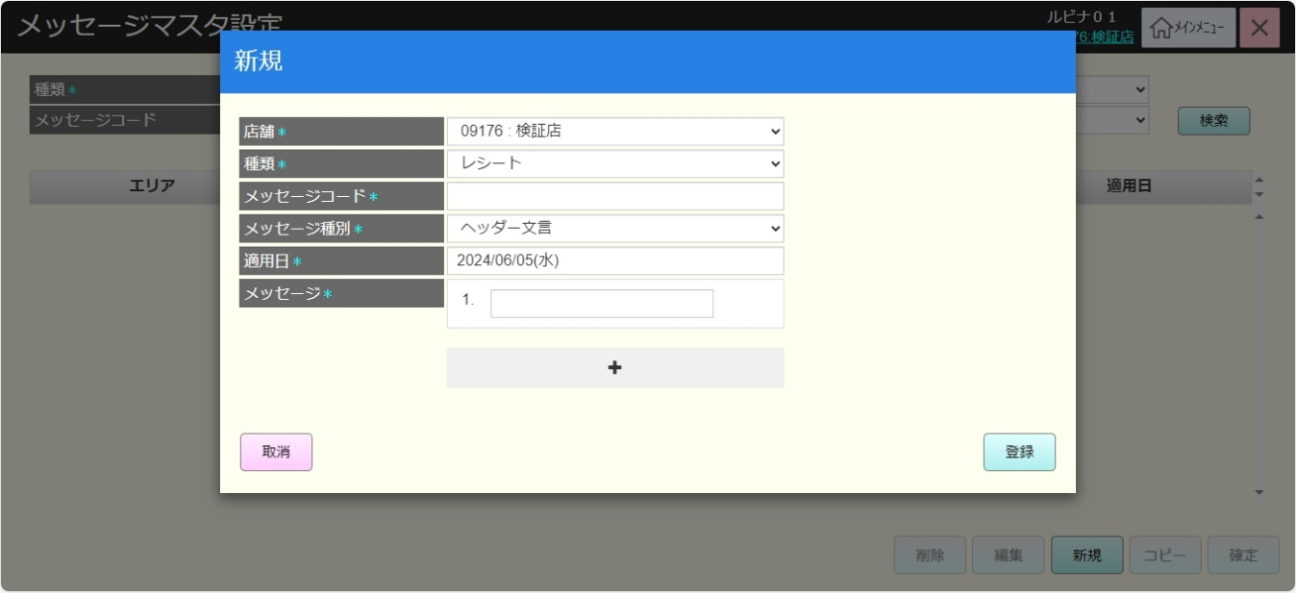
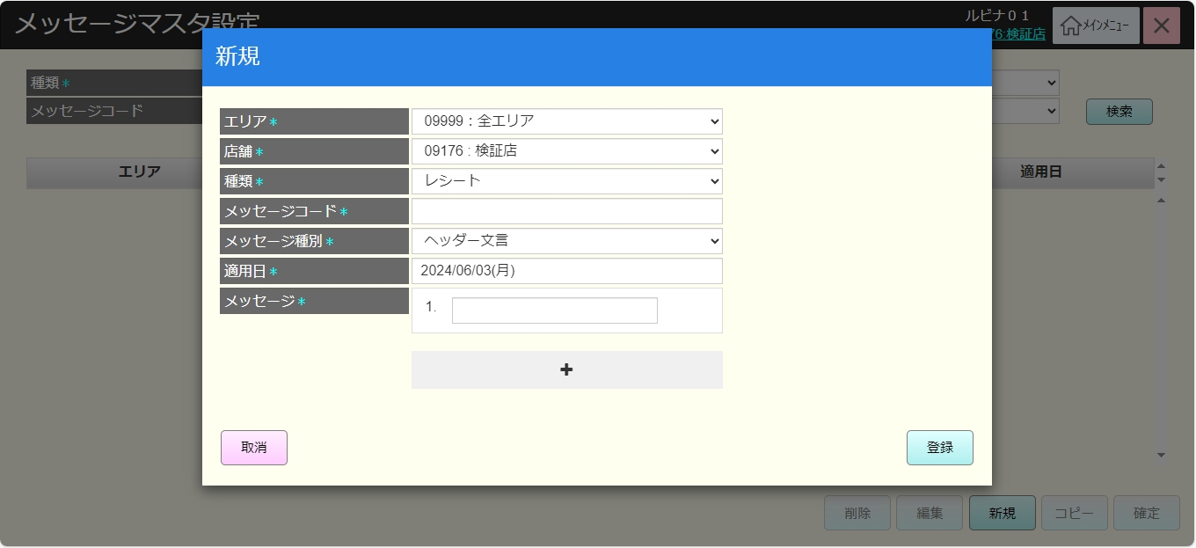
 |  |  |  |  |  |  |  |  |  |  |  | 29
 |  |  |  |  |  |  |  |  |  |  |  | 30
 |  |  |  |  |  |  |  |  |  |  |  | 31
取消
登録
 |  |  |  |  |  |  |  |  |  |  |  | 32
 |  |  |  |  |  |  |  |  |  |  |  | 33
 |  |  |  |  |  |  |  |  |  |  |  | 34
 |  |  |  |  |  |  |  |  |  |  |  | 35
バリデーションチェックのエラーがない
バリデーションチェックのエラーがある
 |  |  |  |  |  |  |  |  |  |  |  | 36
 |  |  |  |  |  |  |  |  |  |  |  | 37
 |  |  |  |  |  |  |  |  |  |  |  | 38
 |  |  |  |  |  |  |  |  |  |  |  | 39
MD_ERROR
Message validate
 |  |  |  |  |  |  |  |  |  |  |  | 40
 |  |  |  |  |  |  |  |  |  |  |  | 41
 |  |  |  |  |  |  |  |  |  |  |  | 42
 |  |  |  |  |  |  |  |  |  |  |  | 43
はい
 |  |  |  |  |  |  |  |  |  |  |  | 44
 |  |  |  |  |  |  |  |  |  |  |  | 45
 |  |  |  |  |  |  |  |  |  |  |  | 46
 |  |  |  |  |  |  |  |  |  |  |  | 47
83
83.03
 |  |  |  |  |  |  |  |  |  |  |  | 48
 |  |  |  |  |  |  |  |  |  |  |  | 49
 |  |  |  |  |  |  |  |  |  |  |  | 50
 |  |  |  |  |  |  |  |  |  |  |  | 1
 |  |  |  |  |  |  |  |  |  |  |  | 2
 |  |  |  |  |  |  |  |  |  |  |  | 3
 |  |  |  |  |  |  |  |  |  |  |  | 4 | 一覧画面
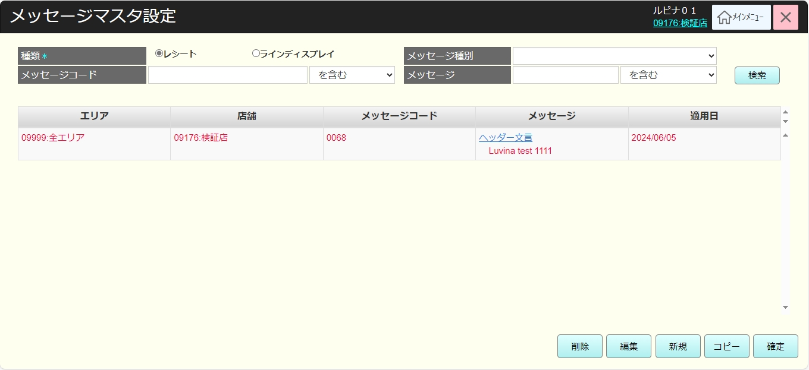
 |  |  |  |  |  |  |  |  |  |  |  | 5
 |  |  |  |  |  |  |  |  |  |  |  | 6
 |  |  |  |  |  |  |  |  |  |  |  | 7
 |  |  |  |  |  |  |  |  |  |  |  | 8
 |  |  |  |  |  |  |  |  |  |  |  | 9
 |  |  |  |  |  |  |  |  |  |  |  | 10
 |  |  |  |  |  |  |  |  |  |  |  | 11
 |  |  |  |  |  |  |  |  |  |  |  | 12
 |  |  |  |  |  |  |  |  |  |  |  | 13
 |  |  |  |  |  |  |  |  |  |  |  | 14
 |  |  |  |  |  |  |  |  |  |  |  | 15
 |  |  |  |  |  |  |  |  |  |  |  | 16
 |  |  |  |  |  |  |  |  |  |  |  | 17
 |  |  |  |  |  |  |  |  |  |  |  | 18
 |  |  |  |  |  |  |  |  |  |  |  | 19
 |  |  |  |  |  |  |  |  |  |  |  | 20
 |  |  |  |  |  |  |  |  |  |  |  | 21
 |  |  |  |  |  |  |  |  |  |  |  | 22
 |  |  |  |  |  |  |  |  |  |  |  | 23
 |  |  |  |  |  |  |  |  |  |  |  | 24
 | メッセージマスタコピー機能 |  |  |  |  |  |  |  |  |  |  | 25
 |  |  |  |  |  |  |  |  |  |  |  | 26 | エリアの表示削除レイアウト
83.04
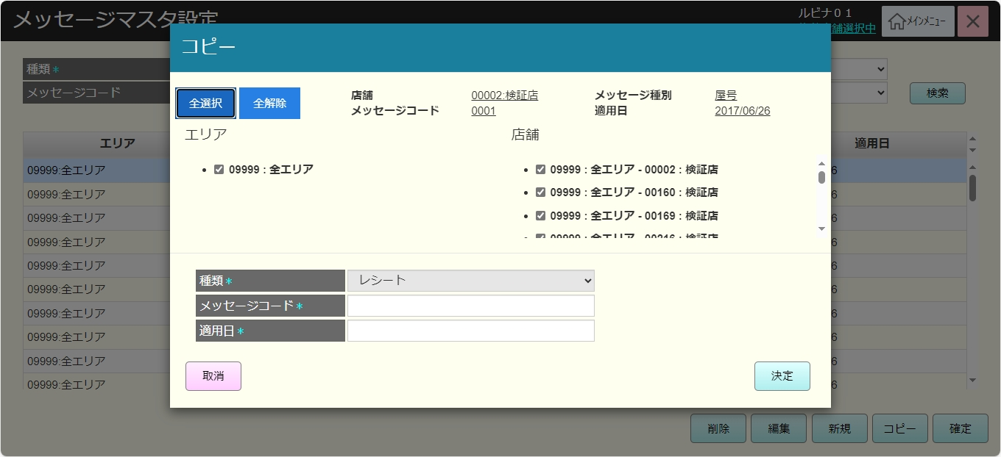
 |  |  |  |  |  |  |  |  |  |  |  | 27
メッセージマスタコピー機能：
・コピーされたメッセージマスタの詳細情報を取得し、MD8301_新しいメッセージコピーモダールに表示する。
・ヘッダーエリアには以下の情報フィールドを含むコピーされたメッセージの情報を表示する:
店舗、メッセージコード、メッセージ種別、メッセージ
・メッセージコピー対象店舗選択エリア：
・メニューで選択された店舗リストを表示する。
・「全選択」ボタン: 全て店舗を選択する。
・「全解除」ボタン: 全て店舗の選択を解除する。
・ 情報登録エリアには以下の情報フィールドを表示する。
+ 種類: コピーされたメッセージの情報を表示し、無効状態で変更不可。
+ 「メッセージコード」と「適用日」： メッセージマスタ新規作成機能(83.02)と同様
・「決定」ボタンをタッチすると、画面上の入力値のバリデーションチェックを行う。
・バリデーションチェックNGの場合、以下のようにメッセージを含むエラーモダールを表示する。
+店舗が選択されていない場合、「店舗を選択してください。」メッセージを表示する。
+ バリデーションチェック：メッセージマスタ新規作成機能(83.02)と同様
・バリデーションチェックのエラーがない場合、SC8301_メッセージマスタリスト画面に遷移し、コピーされたメッセージを赤字で表示する。
・「取消」ボタンをタッチすると、SC8301_メッセージマスタリスト画面に遷移し、メッセージのコピーを実行しない。
 |  |  |  |  |  |  |  |  |  |  |  | 28
 |  |  |  |  |  |  |  |  |  |  |  | 29
KN8304
メッセージマスタ詳細取得機能
AP8305
メッセージマスタ詳細取得
 |  |  |  |  |  |  |  |  |  |  |  | 30
 |  |  |  |  |  |  |  |  |  |  |  | 31
 |  |  |  |  |  |  |  |  |  |  |  | 32
 |  |  |  |  |  |  |  |  |  |  |  | 33
 |  |  |  |  |  |  |  |  |  |  |  | 34
 |  |  |  |  |  |  |  |  |  |  |  | 35
MD8301
新しいメッセージコピーモダール
 |  |  |  |  |  |  |  |  |  |  |  | 36
 |  |  |  |  |  |  |  |  |  |  |  | 37
 |  |  |  |  |  |  |  |  |  |  |  | 38
 |  |  |  |  |  |  |  |  |  |  |  | 39
 |  |  |  |  |  |  |  |  |  |  |  | 40
 |  |  |  |  |  |  |  |  |  |  |  | 41
全選択
全解除
取消
決定
 |  |  |  |  |  |  |  |  |  |  |  | 42 | 古いレイアウト
 |  |  |  |  |  |  |  |  |  |  |  | 43
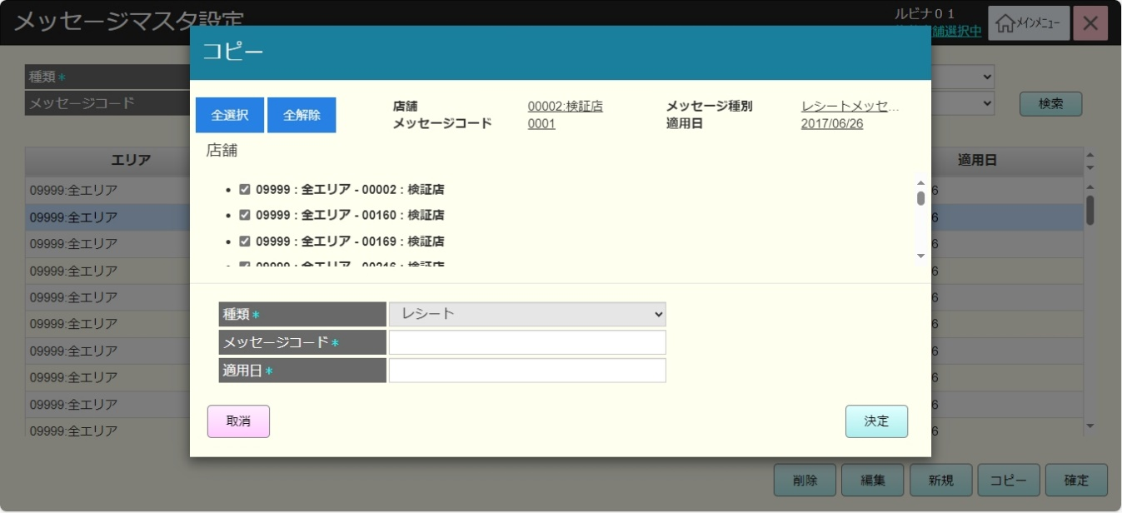
 |  |  |  |  |  |  |  |  |  |  |  | 44
 |  |  |  |  |  |  |  |  |  |  |  | 45
 |  |  |  |  |  |  |  |  |  |  |  | 46
バリデーションチェックのエラーがない
バリデーションチェックのエラーがある
 |  |  |  |  |  |  |  |  |  |  |  | 47
83.01
 |  |  |  |  |  |  |  |  |  |  |  | 48
 |  |  |  |  |  |  |  |  |  |  |  | 49
 |  |  |  |  |  |  |  |  |  |  |  | 50
MD_ERROR
Message validate
 |  |  |  |  |  |  |  |  |  |  |  | 1
 |  |  |  |  |  |  |  |  |  |  |  | 2
 |  |  |  |  |  |  |  |  |  |  |  | 3
 |  |  |  |  |  |  |  |  |  |  |  | 4
はい
 |  |  |  |  |  |  |  |  |  |  |  | 5
 |  |  |  |  |  |  |  |  |  |  |  | 6
 |  |  |  |  |  |  |  |  |  |  |  | 7
83.01
 |  |  |  |  |  |  |  |  |  |  |  | 8
83
 |  |  |  |  |  |  |  |  |  |  |  | 9
 |  |  |  |  |  |  |  |  |  |  |  | 10
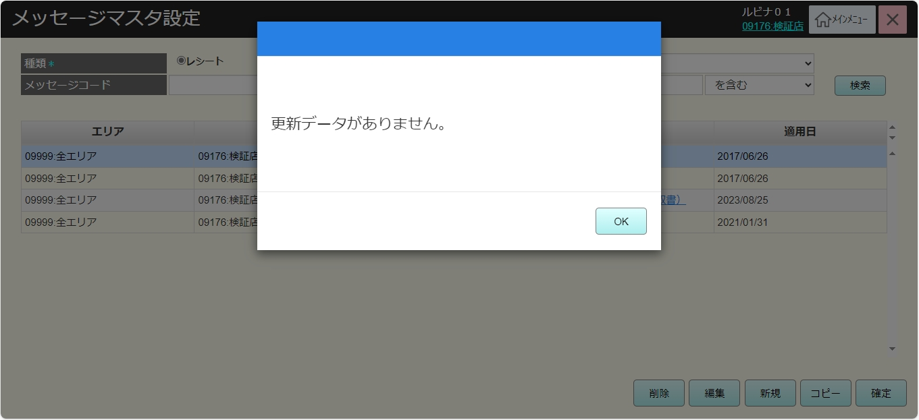
 | メッセージマスタ情報保存機能 |  |  |  |  |  |  |  |  |  |  | 11
 |  |  |  |  |  |  |  |  |  |  |  | 12
83.05
 |  |  |  |  |  |  |  |  |  |  |  | 13
メッセージマスタ情報保存機能：
・画面に変更がない場合、「確定」ボタンを無効にする。
・メッセージマスタを削除、編集、新規作成、コピーした場合、変更情報をデータベースに保存する。
 |  |  |  |  |  |  |  |  |  |  |  | 14
 |  |  |  |  |  |  |  |  |  |  |  | 15
KN8305
メッセージマスタ情報保存機能
AP8304
メッセージマスタ情報保存
 |  |  |  |  |  |  |  |  |  |  |  | 16
 |  |  |  |  |  |  |  |  |  |  |  | 17
 |  |  |  |  |  |  |  |  |  |  |  | 18
 |  |  |  |  |  |  |  |  |  |  |  | 19
 |  |  |  |  |  |  |  |  |  |  |  | 20
 |  |  |  |  |  |  |  |  |  |  |  | 21
83
 |  |  |  |  |  |  |  |  |  |  |  | 22
 |  |  |  |  |  |  |  |  |  |  |  | 23
 |  |  |  |  |  |  |  |  |  |  |  | 24

メッセージ種別
システム名 |  |  |  |  |  | システム種別 |  |  |  | 基本設計書 |  | 作成者 | 作成日 | 更新者 | 更新日 | 版数
POSサーバー |  |  |  |  |  | POSサーバー |  |  |  |  |  | TuyenNH | 2024-06-05 | TuyenNH | 2024-06-05 | 0.1

機能カテゴリ |  |  |  | 83_メッセージマスタ設定 |  |  |  |  | 項目 |  | 概要設計書 | メッセージ種別

 | メッセージ種別リスト

マスタデータが不足しているようにですが、ご確認の上、追加していただければと思います。
 |  | No | メッセージ種別 |  | メッセージID |  | イメージフラグ | 説明
 |  | 1 | レシート |  | 1 |  | 0 | ヘッダー文言
 |  | 2 | レシート |  | 2 |  | 0 | 顧客登録済み取引時の文言(オフライン)
 |  | 3 | レシート |  | 4 |  | 0 | ポイントカード忘れ時の文言
 |  | 4 | レシート |  | 5 |  | 0 | 屋号
 |  | 5 | レシート |  | 6 |  | 0 | 保証書貼付レシートの文言
 |  | 6 | レシート |  | 7 |  | 0 | ランク文言(次ランクアップに必要なポイント数)
 |  | 7 | レシート |  | 8 |  | 0 | ランク文言(ランクアップ)
 |  | 8 | レシート |  | 9 |  | 0 | ランク文言(ランク)
 |  | 9 | レシート |  | 11 |  | 0 | フッターCMメッセージ(会員)
 |  | 10 | レシート |  | 12 |  | 1 | フッターCM画像(会員)
 |  | 11 | レシート |  | 13 |  | 0 | 顧客登録済み取引時の文言(オンライン・還元可)
 |  | 12 | レシート |  | 16 |  | 1 | 免税メッセージ画像
 |  | 13 | レシート |  | 17 |  | 0 | フッターCMメッセージ (会員・非会員)
 |  | 14 | レシート |  | 18 |  | 1 | フッターCM画像(会員・非会員)
 |  | 15 | レシート |  | 19 |  | 0 | フッターCMメッセージ(非会員)
 |  | 16 | レシート |  | 20 |  | 1 | フッターCM画像(非会員)
 |  | 17 | レシート |  | 21 |  | 0 | レシートメッセージ (収入印紙欄上部メッセージ)
 |  | 18 | レシート |  | 22 |  | 0 | レシートメッセージ(領収書)
 |  | 19 | レシート |  | 23 |  | 0 | レシートメッセージ (保証書ヘッダーメッセージ)
 |  | 20 | レシート |  | 24 |  | 0 | 顧客登録済み取引時の文言 (オンライン・還元不可)
 |  | 21 | ラインディスプレイ |  | 1 |  | 0 | Generalメッセージ
 |  | 22 | ラインディスプレイ |  | 2 |  | 0 | Waitメッセージ

